LATIHAN
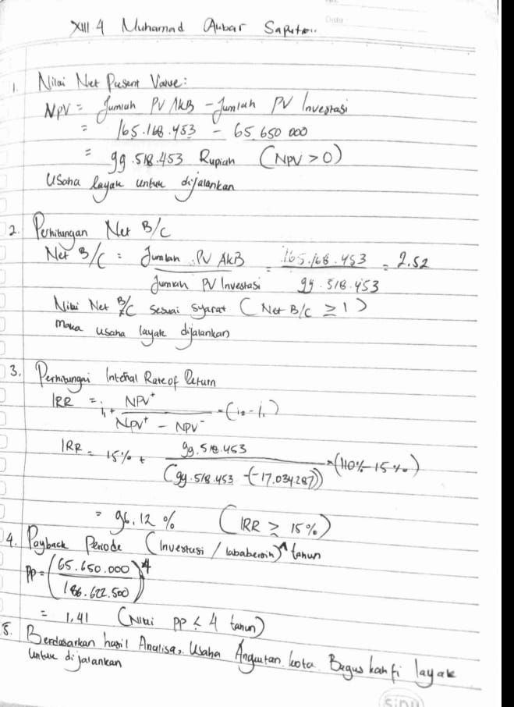
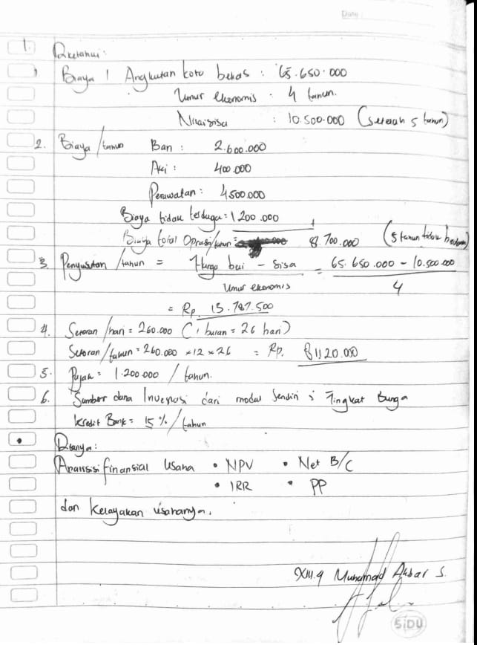
 | Kewirausahaan XIII-4
 | Muhamad Akbar Saputra 186408990

No | Keterangan | Tahun
 |  | 0 | 1 | 2 | 3 | 4
1 | Pendapatan usaha
 | a. Setoran | - | Rp65,650,000 | Rp65,650,000 | Rp65,650,000 | Rp65,650,000
 | b. Nilai sisa | - |  |  |  | Rp10,500,000
2 | Jumlah Pendapatan |  | Rp65,650,000 | Rp65,650,000 | Rp65,650,000 | Rp76,150,000
3 | a. Biaya Operasional dan pemeliharaan
 | - Biaya ban | - | Rp2,600,000 | Rp2,600,000 | Rp2,600,000 | Rp2,600,000
 | - Biaya aki | - | Rp400,000 | Rp400,000 | Rp400,000 | Rp400,000
 | - Biaya perawatan | - | Rp4,500,000 | Rp4,500,000 | Rp4,500,000 | Rp4,500,000
 | - Biaya tak terduga | - | Rp1,200,000 | Rp1,200,000 | Rp1,200,000 | Rp1,200,000
 | b. Biaya Penyusutan |  | Rp13,787,500 | Rp11,030,000 | Rp11,030,000 | Rp11,030,000
4 | Jumlah Biaya | - | Rp22,487,500 | Rp19,730,000 | Rp19,730,000 | Rp19,730,000
5 | Laba Kotor | - | Rp43,162,500 | Rp45,920,000 | Rp45,920,000 | Rp56,420,000
6 | Bunga Pinjaman | - | - | - | - | -
7 | Laba Sebelum Pajak | - | Rp43,162,500 | Rp45,920,000 | Rp45,920,000 | Rp56,420,000
8 | Pajak | - | Rp1,200,000 | Rp1,200,000 | Rp1,200,000 | Rp1,200,000
9 | Laba Bersih | - | Rp41,962,500 | Rp44,720,000 | Rp44,720,000 | Rp55,220,000
10 | Arus Kas Bersih | - | Rp55,750,000 | Rp55,750,000 | Rp55,750,000 | Rp66,250,000

Tahun | Investasi | Arus Kas Bersih (AKB) | DF* | Persen Value Investasi (PVI) | Present Value AKB (PV AKB)
 |  |  | 15%
0 | Rp65,650,000 |  | 1 | Rp65,650,000 | -
1 | - | Rp55,750,000 | 0.8696 | - | Rp48,478,261
2 | - | Rp55,750,000 | 0.7561 | - | Rp42,155,009
3 | - | Rp55,750,000 | 0.6575 | - | Rp36,656,530
4 | - | Rp66,250,000 | 0.5718 | - | Rp37,878,653
Jumlah |  |  |  | Rp65,650,000 | Rp165,168,453

Tahun | Arus Kas Bersih | Tingkat Bunga 15% |  | Tingkat Bunga 110%
 |  | DF | PVAKB | DF | PVAKB
1 | Rp55,750,000 | 0.8696 | Rp48,478,261 | 0.4762 | Rp26,547,619
2 | Rp55,750,000 | 0.7561 | Rp42,155,009 | 0.2268 | Rp12,641,723
3 | Rp55,750,000 | 0.6575 | Rp36,656,530 | 0.1080 | Rp6,019,868
4 | Rp66,250,000 | 0.5718 | Rp37,878,653 | 0.0514 | Rp3,406,502
Jumlah |  |  | Rp165,168,453 |  | Rp48,615,713
PVI |  |  | Rp65,650,000 |  | Rp65,650,000
NPV |  |  | Rp99,518,453 |  | -Rp17,034,287

 | Tota l Laba bersih | Rp186,622,500
 | NPV | Rp99,518,453 | NPV > 0 | Sesuai persyaratan
 | net B/C | 2.52 | Net B/C ≥ 1 | Sesuai persyaratan
 | IRR | 96.12 | IRR ≥ 15% | Sesuai persyaratan
 | Payback period | 1.41 | PP < 4 | Sesuai persyaratan

 | Berdasarkan hasil Analisis finansial melalui NPV, Net B/C, IRR dan Payback Period, dapat disimpulka bahwa usaha Bagus Kahfi layak dijalankan

